Sheet1
 |  | 包装费用测算样表 |  |  |  |  |  |  |  |  | 裁 决 | 编制 | 审 核 | 批 准

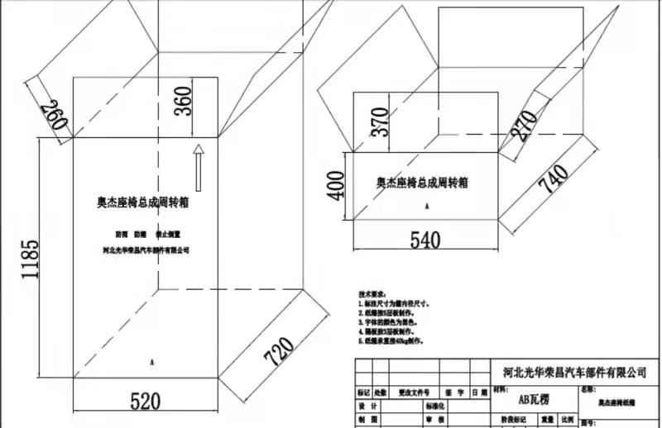
箱体状态 | 长 | 宽 | 高 | 测算面积 | 材料单价 | 金额1 | 垫板状态 | 长 | 宽 | 数量 | 测算面积合计 | 材料单价 | 金额2 | 产品价格
五层瓦楞纸纸箱盖 | 720 | 520 | 1185 | 3.87795 |  | 0 |  |  |  |  |  |  |  |  | 采购价格为48元，每个纸箱循环3次
五层瓦楞纸纸箱底 | 740 | 540 | 400 | 1.9943 |  | 0

表单NO.GR-61-07-05（B/0） |  |  |  |  |  |  | 光华荣昌 |  |  |  |  | A4(210mm×297mm)

 |  | 1230×550×650

